Tabele zbiorcze
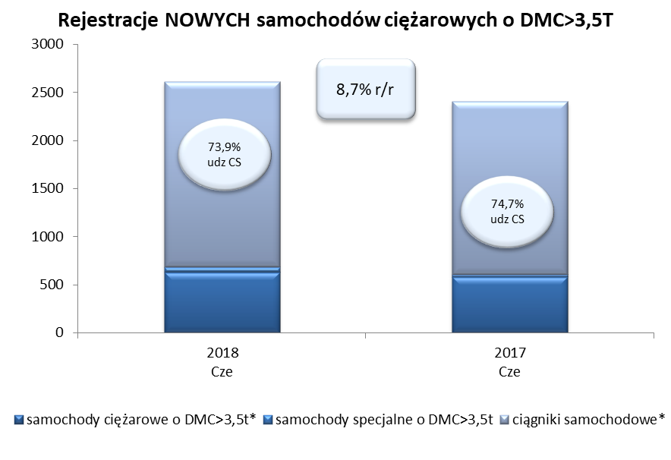
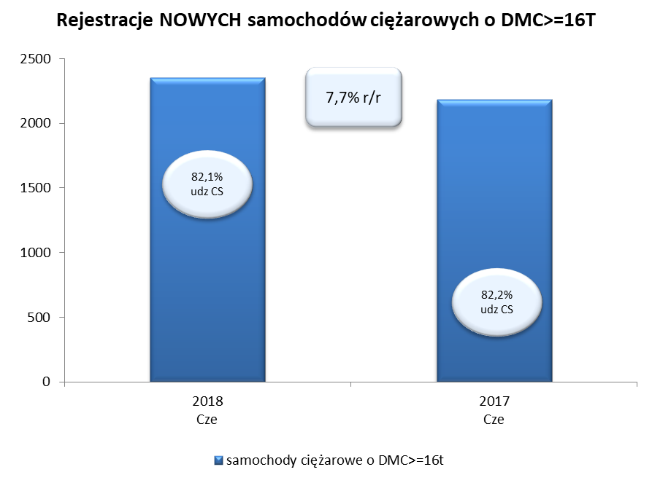
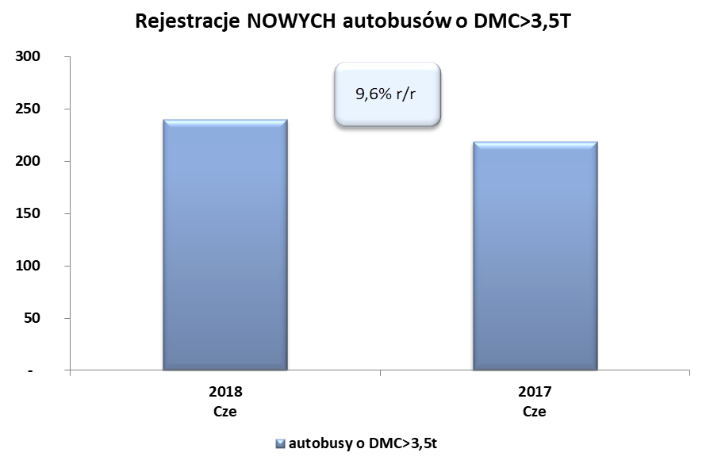
PZPM na podstawie danych CEP (MC) |  |  |  |  |  | 06/07/2018
 |  |  |  |  |  | sztuki
PIERWSZE REJESTRACJE NOWYCH POJAZDÓW UŻYTKOWYCH O DMC>3,5T
 | 2018 Cze | 2017 Cze | % zmiana r/r | 2018 Sty - Cze | 2017 Sty - Cze | % zmiana r/r
SAMOCHODY CIĘŻAROWE - RAZEM | 2,613 | 2,403 | 8.7% | 15,079 | 13,257 | 13.7%
samochody ciężarowe o DMC>3,5t* | 628 | 578 | 8.7% | 3,365 | 2,687 | 25.2%
samochody specjalne o DMC>3,5t | 55 | 30 | 83.3% | 309 | 200 | 54.5%
ciągniki samochodowe* | 1,930 | 1,795 | 7.5% | 11,405 | 10,370 | 10.0%
AUTOBUSY - RAZEM | 240 | 219 | 9.6% | 1,423 | 1,153 | 23.4%
autobusy o DMC>3,5t | 240 | 219 | 9.6% | 1,423 | 1,153 | 23.4%
RAZEM POJAZDY UŻYTKOWE | 2,853 | 2,622 | 8.8% | 16,502 | 14,410 | 14.5%
*/ Nie uwzgledniono rejestracji własnych marek krajowych producentów

